Memória
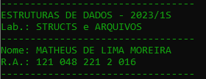
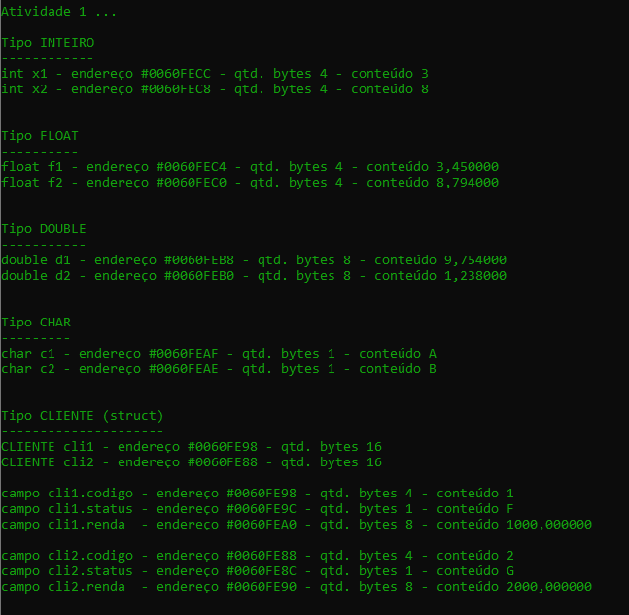
Endereço | 0 | 1 | 2 | 3 | 4 | 5 | 6 | 7 | 8 | 9 | A | B | C | D | E | F | Legenda
 |  |  |  |  |  |  |  |  |  |  |  |  |  |  |  |  | x1
 |  |  |  |  |  |  |  |  |  |  |  |  |  |  |  |  | x2
#0060FEA |  |  |  |  |  |  |  |  | 2 |  |  |  |  |  |  | G | f1
#0060FE9 | 2000 |  |  |  |  |  |  |  | 1 |  |  |  |  |  |  | F | f2
#0060FEA | 1000 |  |  |  |  |  |  |  |  |  |  |  |  |  | B | A | d1
#0060FEB | 1.238 |  |  |  |  |  |  |  | 9.754 |  |  |  |  |  |  |  | d2
#0060FEC | 8.794 |  |  |  | 3.45 |  |  |  | 8 |  |  |  | 3 |  |  |  | c1
 |  |  |  |  |  |  |  |  |  |  |  |  | <- 32 bits -> |  |  |  | c2
 |  |  |  |  |  |  |  |  |  |  |  |  | <- 4 bytes -> |  |  |  | cli1
 |  |  |  |  |  |  |  |  |  |  |  |  |  |  |  |  | cli2

